簡易チャート
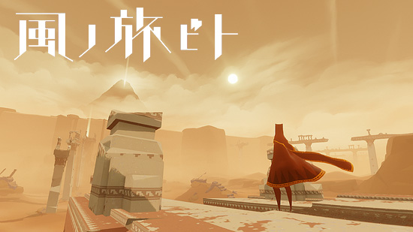
 |  |  | ●タイトル
 |  | タイトル |  | ・背景の一枚絵と左下に「PressButton」的なメッセージのシーン
 |  |  |  | ・背景は以降、同じ画像（ゲーム本編以外は）
 |  |  |  | ・キー、又はボタンを押すとステージセレクトへ移行
 |  | ステージセレクト

 | メニュー

 |  | ゲーム本編

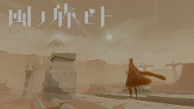
※ 画像はイメージ
 |  |  | ●ステージセレクト
 |  |  |  | ・タイトル画面を1トーン落とした背景に、ステージ一覧を表示。
 |  |  |  | ・ステージ数は15（予定）
 |  |  |  | ・チュートリアルステージとして５、本編ステージとして10
 |  |  |  | ・ステージ選択以外の別メニューとして、ゲーム終了（アプリ終了）ができる
 |  |  |  | ・タイトル画面に戻ることは不可

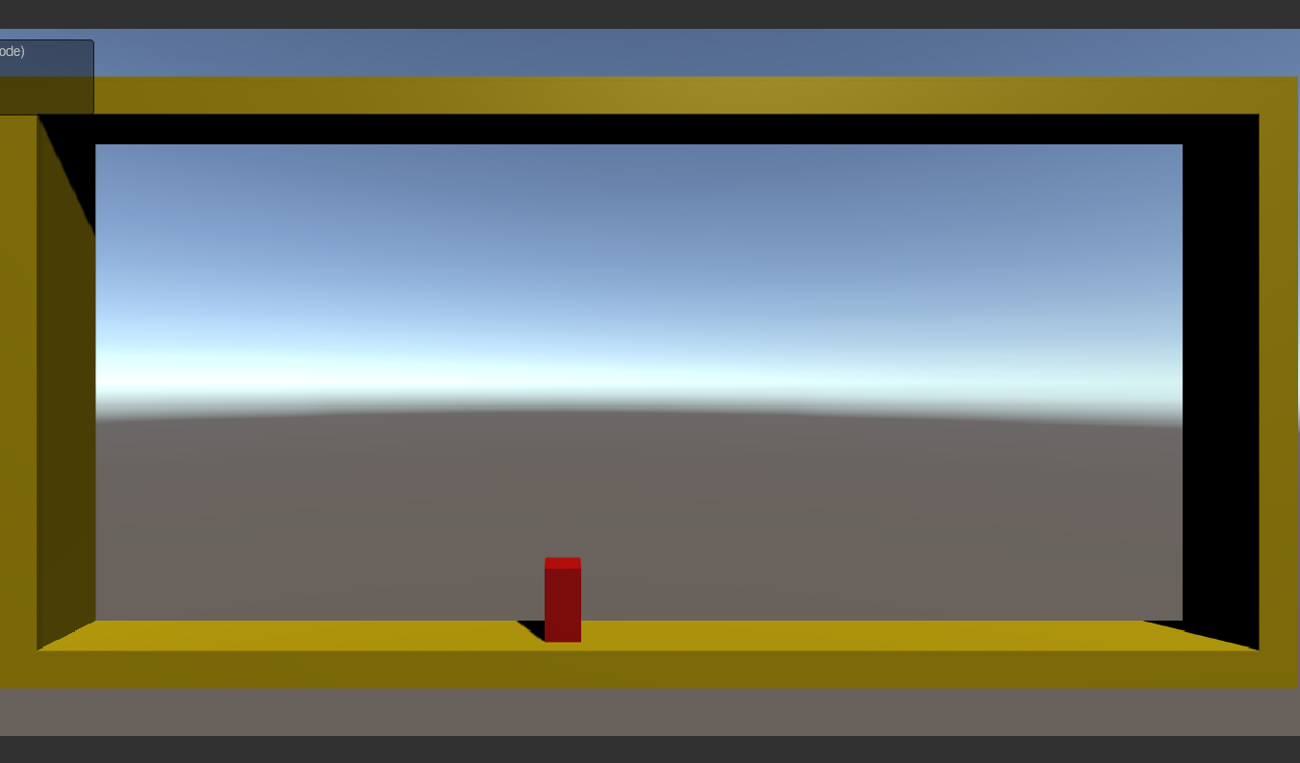
 |  |  | ●ゲーム本編
 |  |  |  | ・ステージクリアをしたらそのまま次のステージに自動で移動する
 |  |  |  | ・リトライ（ゲームオーバー）時はステージの最初に自動で移行する

 |  |  | ●メニュー
 |  |  |  | ・ゲーム本編を1トーン落とした背景に、メニューを表示させる。
 |  |  |  | ・ゲーム中にEscキー、又はSTARTボタンでポーズメニューを表示
 |  |  |  | ・メニュー内容として、「リトライ、オプション、ステージ選択画面」が選択できる
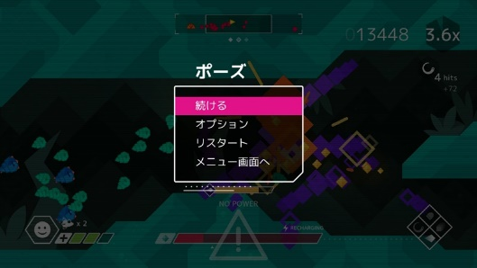
 |  |  |  | ・オプション内容は、SE・BGMのボリュームの調整

オブジェクト一覧
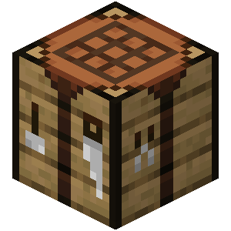
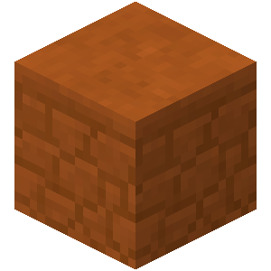

● 依頼テクスチャ |  |  |  |  | ●テクスチャイメージ（※画像はイメージ）
No. | モデル形式 | 名称 | 大きさ（xyz） | 詳細 | タイトル | ゲーム本編背景 | クールタイム
1 | 2D | タイトル |  | タイトル画面の一枚絵。
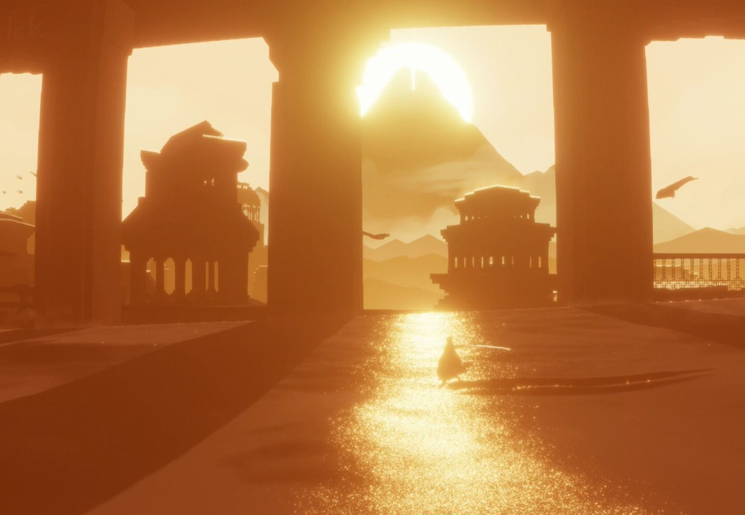
2 | 2D | ゲーム本編背景 |  | ゲーム本編中の一枚絵。
3 | 2D | クールタイム_01 | 5*5 | 重力操作時、クールタイムゲージ。
4 | 2D | クールタイム_02 | 5*5 | 重力操作時、クールタイムアイコン。
5 | 3D | キャラクター_01 | 1*2*1 | キャラクター（Player）のモデル。
6 | 3D | キャラクター_02 | 1.5*0.8*1.5 | キャラクター（Enemy）のモデル。
7 | 3D | オブジェクト_01 | 1.5*1.5*1.5 | オブジェクト（Cube）のモデル。※1
8 | 3D | オブジェクト_02 | 1.5*1.5*1.5 | オブジェクト（GravityCube）のモデル。※1
9 | 3D | ステージ | 1*1*1 | オブジェクト（Stages）のモデル。
※1：拡大有り
 |  |  |  |  | キャラクター_01 | キャラクター_02 | オブジェクト_01
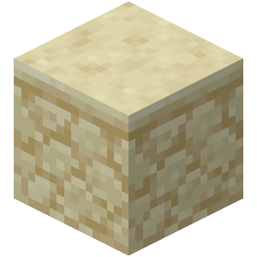
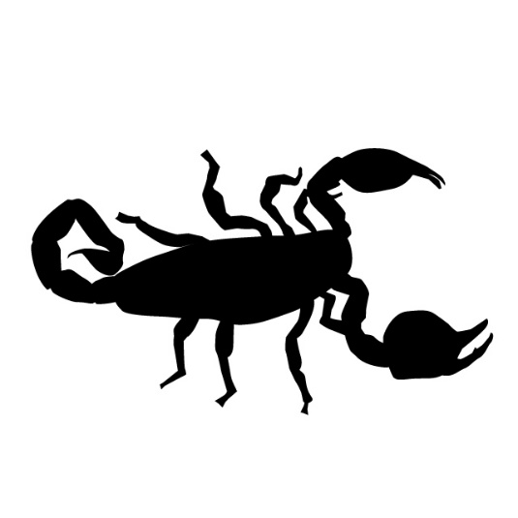

 |  |  |  |  | オブジェクト_02 | ステージ

